논리 데이터 모델링(ERD)
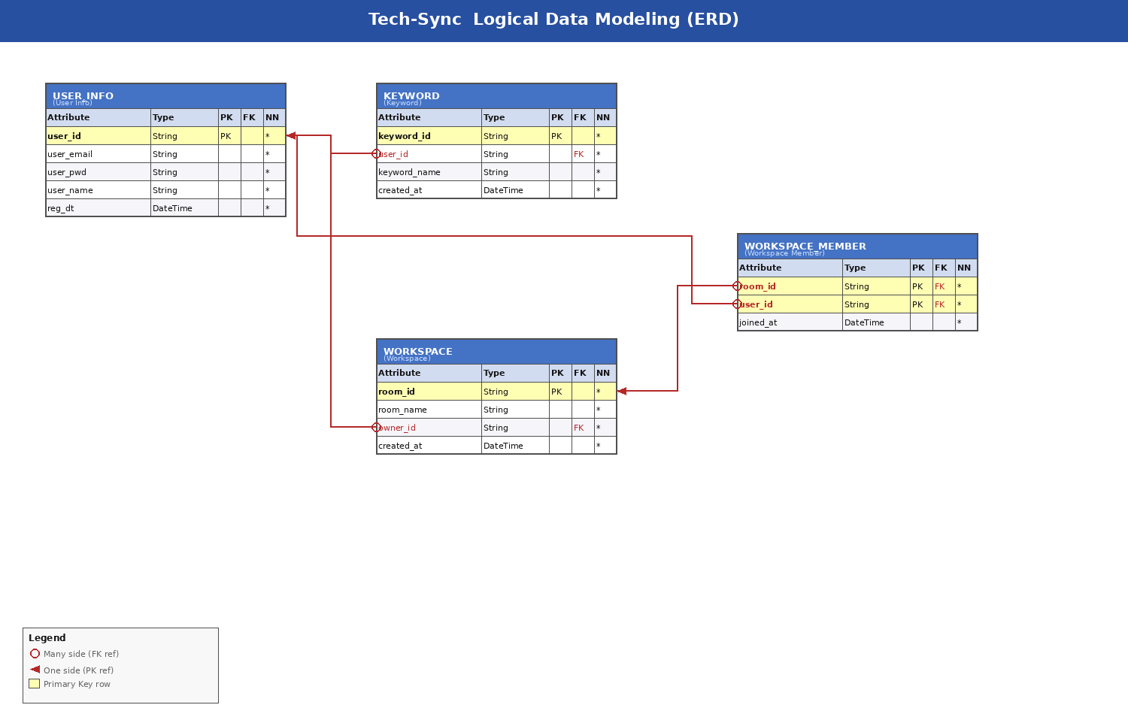
Logical Data Modeling (ERD)

물리 데이터 모델링(ERD)
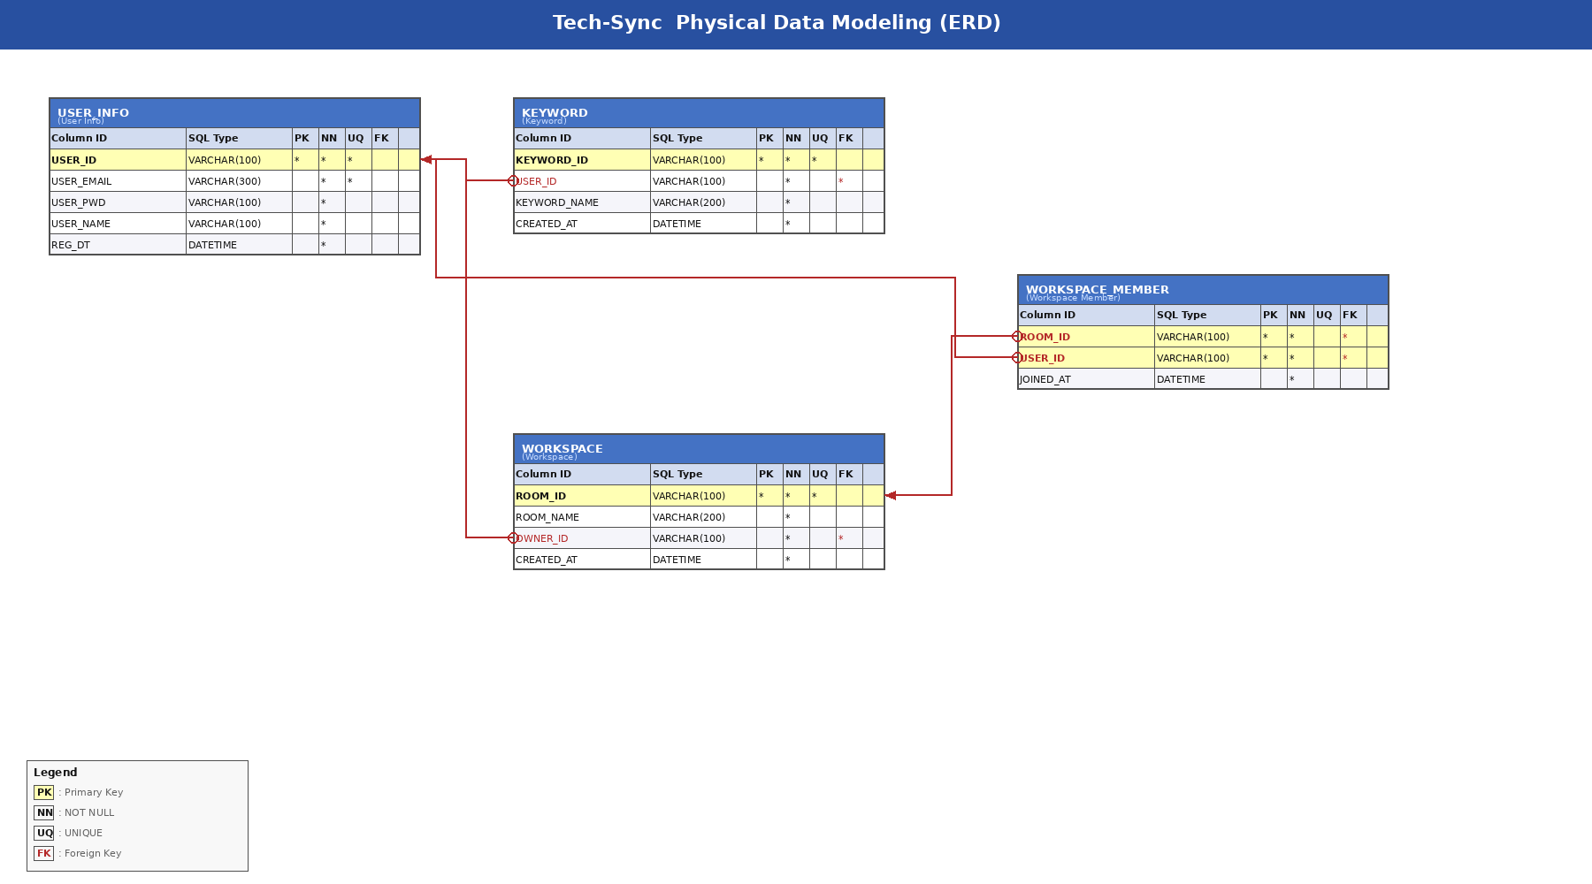
Physical Data Modeling (ERD)

